概要図
詳細設計書 | 画面名称 | B0201_応募者一覧画面 | システムID |  |  | 改訂日 | 2020-08-24
 | 機能名称 |  | システム名称 |  |  | 改訂者 | 王少宇

ユーザー
 |  |  |  | 機能概要
B0201_01_応募者一覧画面
参照
 |  |  |  | （１）応募者履歴詳細
 |  |  |  |  | 一覧の明細行をクリックする場合、C0101_履歴書詳細画面に遷移する。

参照
 |  |  |  | （２）応募者状態管理
 |  |  |  |  | 応募テーブルの「応募状態」を変更する。

応募
C0101_履歴書詳細画面
 |  |  |  | （２）応募者状態管理
 |  |  |  |  | 入力条件に基づいてデータを検索する。

参照

応募者情報

画面イメージ
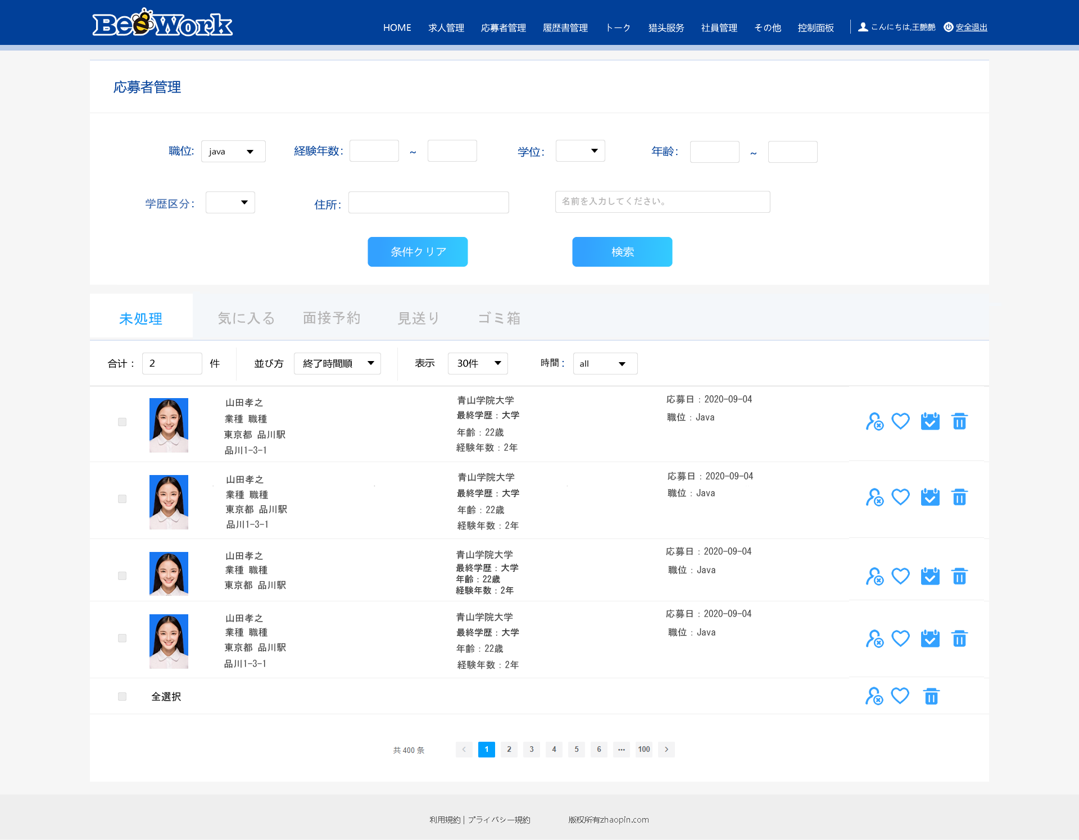

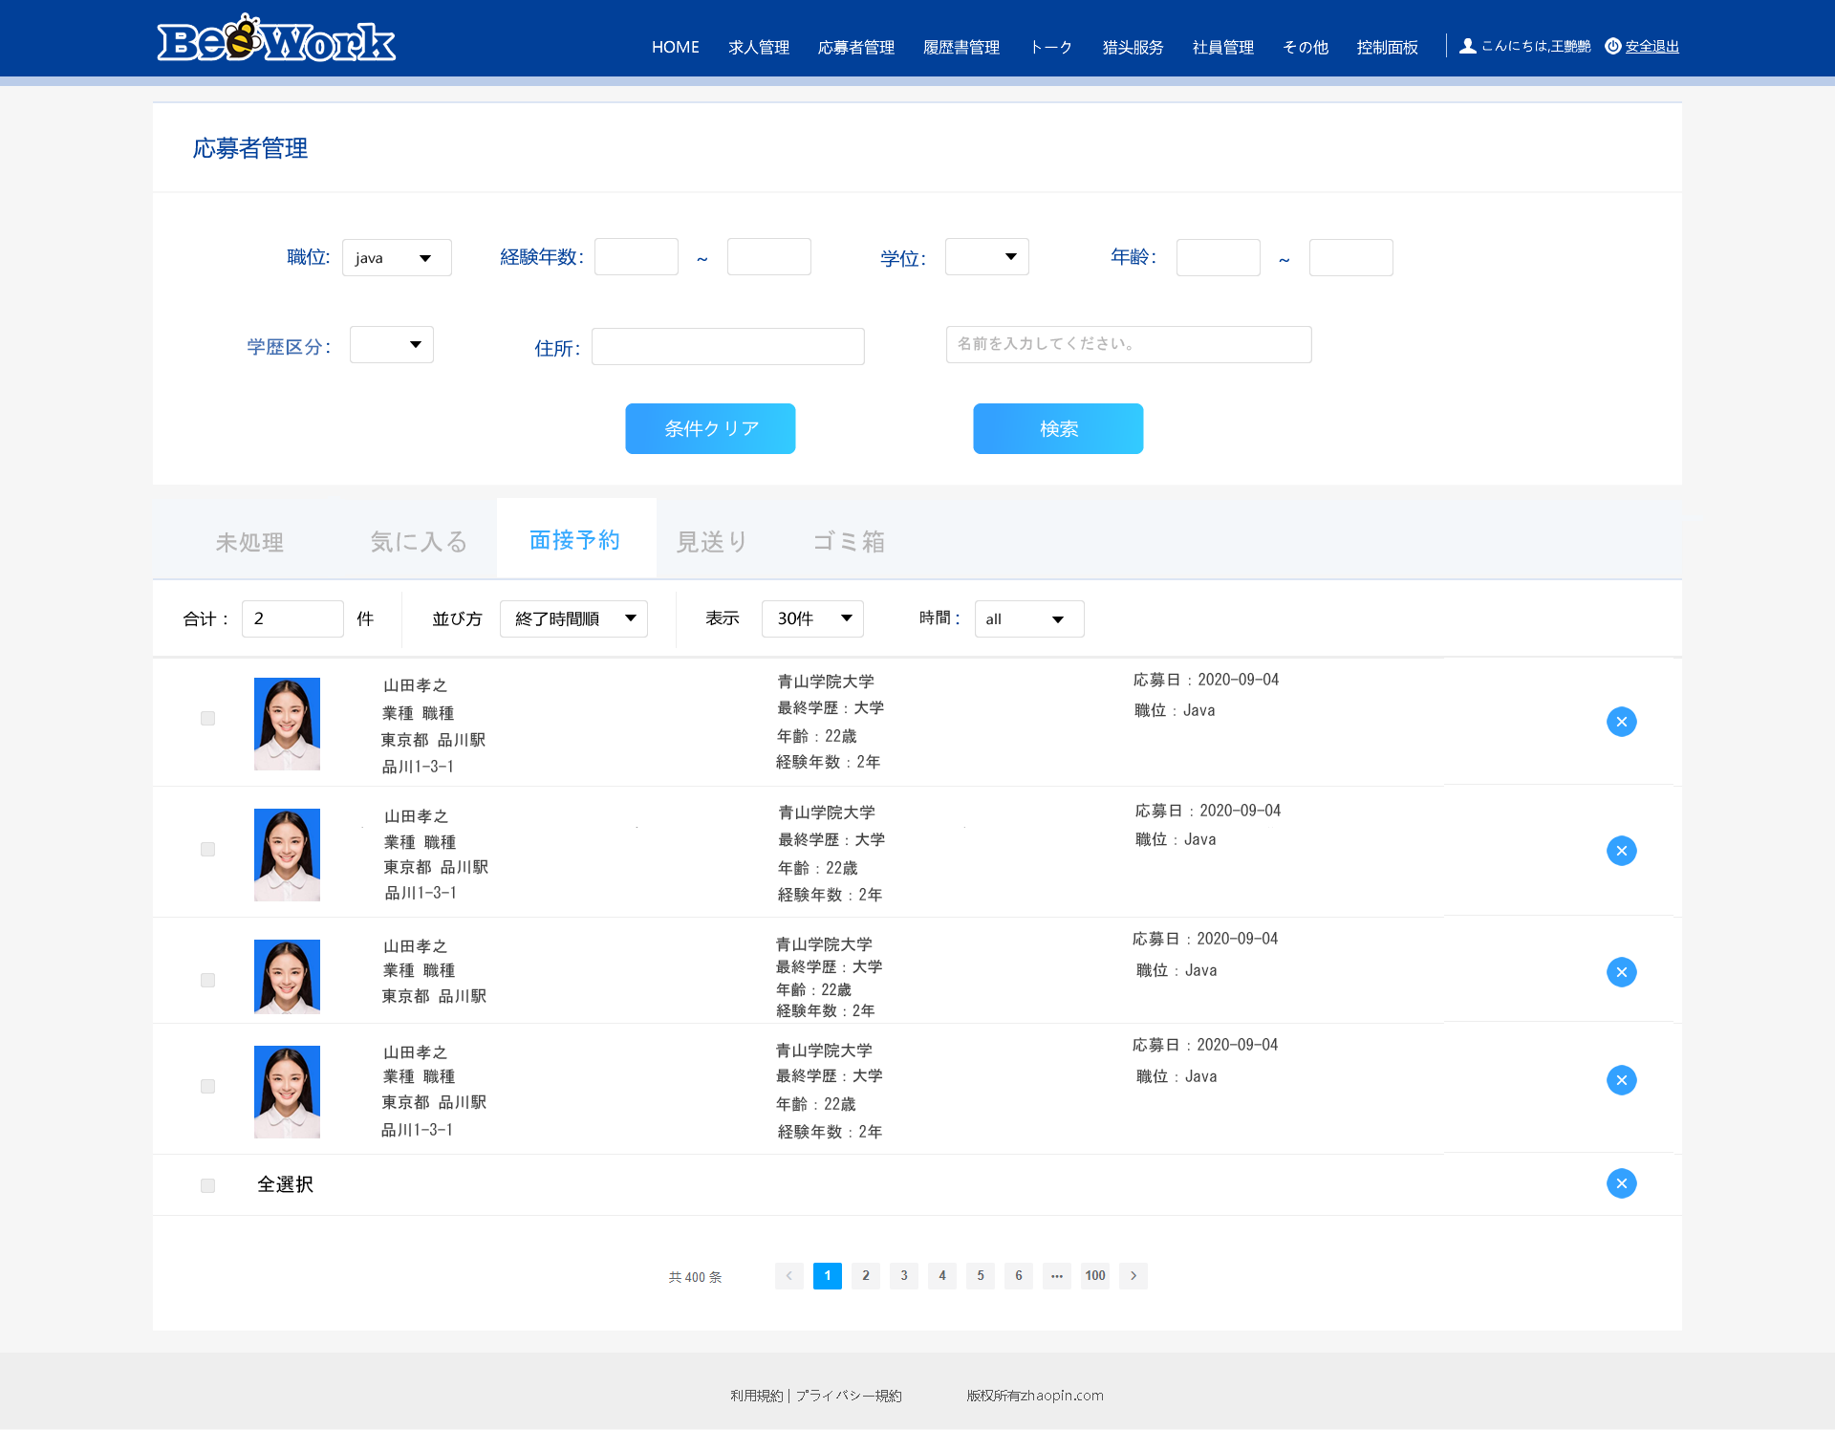


詳細設計書 | 画面名称 | B0201_応募者一覧画面 | システムID | 改訂日 | 2020-08-24
 | 機能名称 |  | システム名称 | 改訂者 | 王少宇

画面イメージ

